상품제안서
오션글라스 유리컵 | 상품코드: S12142

 |  |  |  |  |  |  | 02-713-8555 | www.synergygift.co.kr
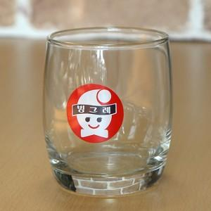 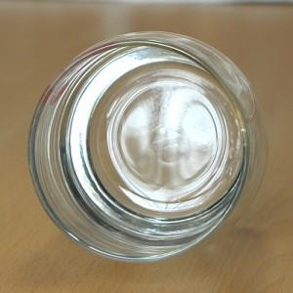 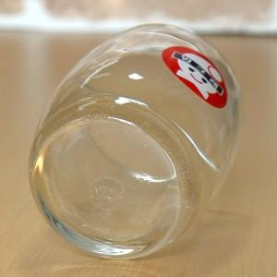

【상세/제작정보】 | <p>인쇄는 도수나 면적에 따라서 전사비가 추가됩니다.&nbsp;</p>

【인쇄/포장옵션】 | 실크 / 별도문의

【공급단가】 | 수량 | 300~ | 1,000~ | 2,000~ | 3,000~ | 5,000~
*VAT별도 | 단가 | 3,240원 | 3,120원 | 3,000원 | 2,880원 | 2,800원

【상품 URL】 | https://www.synergygift.co.kr:443/src/goods_detail.php?gdno=8730

